Vorher
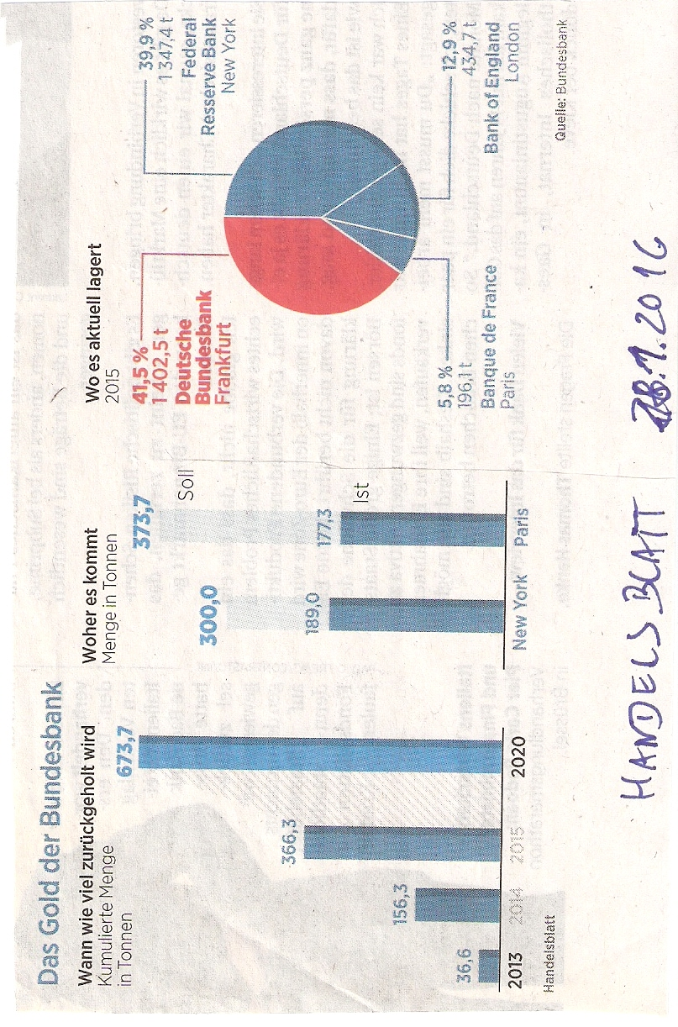
 | Was wir ändern würden:
 | 1. | Kreis- und Ringdiagramme benötigen mehr Platz zur Darstellung eines Themas, als z.B. Balkendiagramme.
 | 2. | Die Größenunterschiede und die Werte sind kaum erkennbar
 | 2. | Die Informtioan nach der Herkunft kann dem linken Diagramm zugeordnet werden



Vorschlag

Quelle:
Artikel aus dem Handelsbaltt vom 28.1.2016 über die Verlagerung der außerhalb von Deutschland gelagerten Goldreserven

Vorschlag
 | Menge |  | aus New Yorck |  | aus Paris |  | PositionBeschriftungen
2013 | 36.6 | 2013 | 0.0 | 2013 | 0.0 | 1 | 36.6
2014 | 156.3 | 2014 | 0.0 | 2014 | 0.0 | 2 | 156.3
2015 | 366.3 | 2015 | 0.0 | 2015 | 0.0 | 3 | 366.3
2020 | 673.7 | 2020 | 0.0 | 2020 | 0.0 | 4 | 673.7
2020 | 0.0 | 2020 | 373.7 | 2020 | 300.0 | 5.7 | 135
 |  |  |  |  |  | 5.7 | 473.7
 | Deutsche Bundesbank |  | Federal Reserve Bank (US) |  | Bank of England |  | Banque de France |  | PositionBeschriftung2 |  | PositonBeschrfitung1
Anteil | 1,403 | Anteil | 1,347 | Anteil | 435 | Anteil | 196 | 1.2 | 21% | 0.75 | 21%
 |  |  |  |  |  |  |  | 1.2 | 61% | 0.75 | 61%
 |  |  |  |  |  |  |  | 1.2 | 88% | 0.75 | 88%
 |  |  |  |  |  |  |  | 1.2 | 97% | 0.75 | 97%
Das Gold der Bundesbank
Wieviel Tonnen werden kumuliert zurückgeholt? | Woher kommt es?

Sind die verwendeten Excel-Techniken interessant?
Reporting mit Excel V - Excel Diagramme Basics

Die Zahlen dazu
Zurück

Verarbeitung
Zurückholen | Menge | aus New Yorck | aus Paris | Beschriftung (x) | Beschriftung (y)
2013 | 36.6 | 0 | 0 | 1 | 36.6
2014 | 156.3 | 0 | 0 | 2 | 156.3
2015 | 366.3 | 0 | 0 | 3 | 366.3
2020 | 673.7 | 0 | 0 | 4 | 673.7
2020 | 0 | 300 | 373.7 | 5.7 | 135
 |  |  |  | 5.7 | 473.7
aktuelle Lagerung (2015) | Menge | Beschriftung (x) | Anzeige | Beschriftung (y) | Beschriftung | Anzeige
Deutsche Bundesbank | 1402.5 | 1.2 | 41% | 21% | 0.75 | 41%
Federal Reserve Bank (US) | 1347.4 | 1.2 | 81% | 61% | 0.75 | 40%
Bank of England | 434.7 | 1.2 | 94% | 88% | 0.75 | 13%
Banque de France | 196.1 | 1.2 | 100% | 97% | 0.75 | 6%

Die Zahlen dazu

Eingabe
Zurückholen | Menge | aus New Yorck | aus Paris | Das Gold der Bundesbank
2013 | 36.6 | 0.0 | 0.0 | Wieviel Tonnen werden kumuliert zurückgeholt?
2014 | 156.3 | 0.0 | 0.0
2015 | 366.3 | 0.0 | 0.0
2020 | 673.7 | 0.0 | 0.0
2020 | 0.0 | 300.0 | 373.7

aktuelle Lagerung (2015) | Menge | Anteil |  | Woher kommt es?
Deutsche Bundesbank | 1,403 | 41.5%
Federal Reserve Bank (US) | 1,347 | 39.9%
Bank of England | 435 | 12.9%
Banque de France | 196 | 5.8%
Unser Service dazu

Service
Hat Ihnen unser Optimierungsvorschlag gefallen?
Senden Sie uns Ihr Diagramm, wir optimieren es !
Bedingung ist :
Wir dürfen es als Chart des Monats veröffentlichen.
Natürlich anonym, wenn Sie es wünschen.
Dazu benötigen wir die Eingabewerte als Tabelle.
Und das Ziel des Diagramms:
Welche Aussage soll damit vermittelt werden? - oder -
Welche Informationen soll damit vermittelt werden? - oder-
Welche Handlungsempfehlung soll damit ausgesprochen werden? - oder - ........

Mail an uns

